关系图
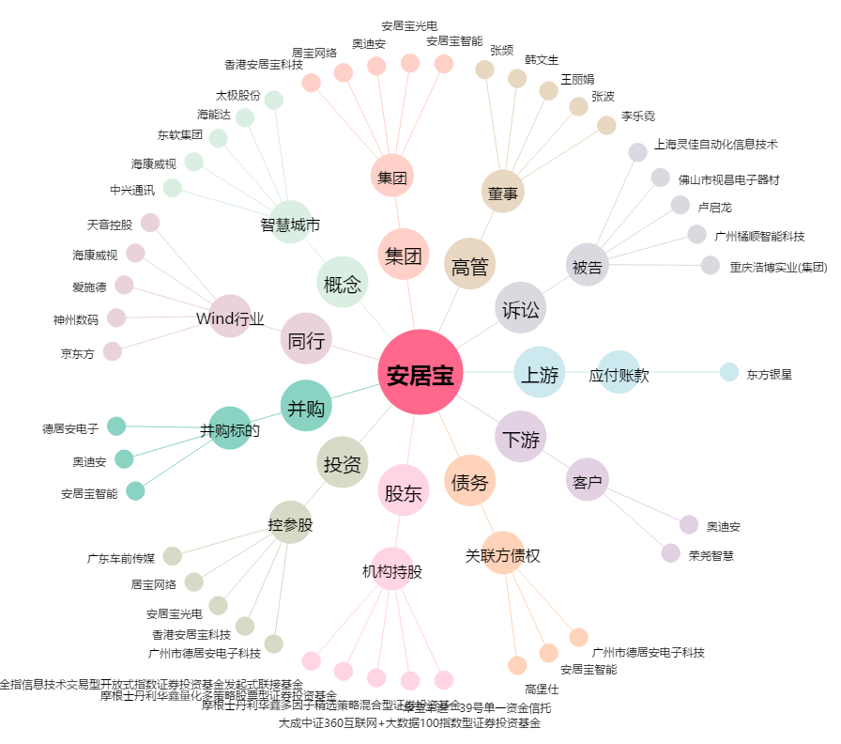
安居宝[300155.SZ] - 关系概览图

